KAPPA SHOES
Photo | Brand | Model | Size | Size | Size | Size | Size | Size | Size | Size | Size | Size
 |  |  | 35 | 36 | 37 | 38 | 39 | 40 | 41 | 42 | 43 | 44 | TOTALE
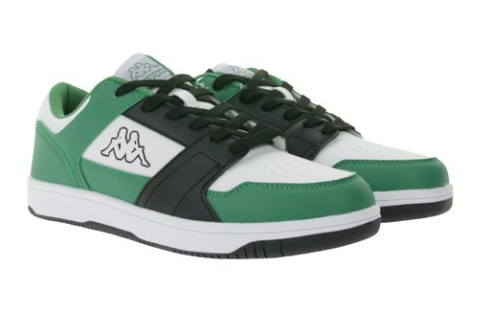

 | KAPPA | 341X2DW A15 | - | - | - | - | - | 6 | 67 | 68 | 23 | 6 | 170

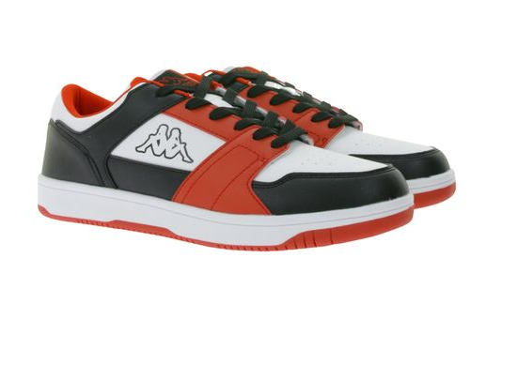

 | KAPPA | 341X2DW A00 | - | - | - | - | - | 1 | 73 | 99 | 65 | 21 | 259

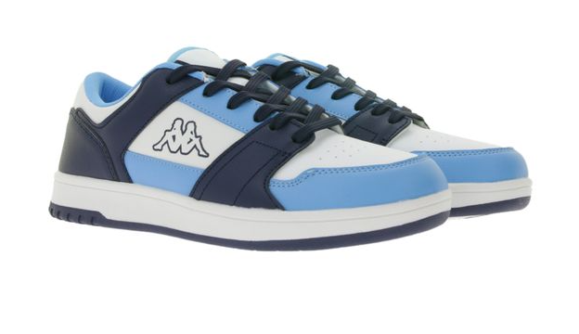

 | KAPPA | 381U1NW A0D | 25 | 21 | 52 | 45 | - | - | - | - | - | - | 118

 |  |  |  |  |  |  |  |  |  |  |  |  | 547

